Content
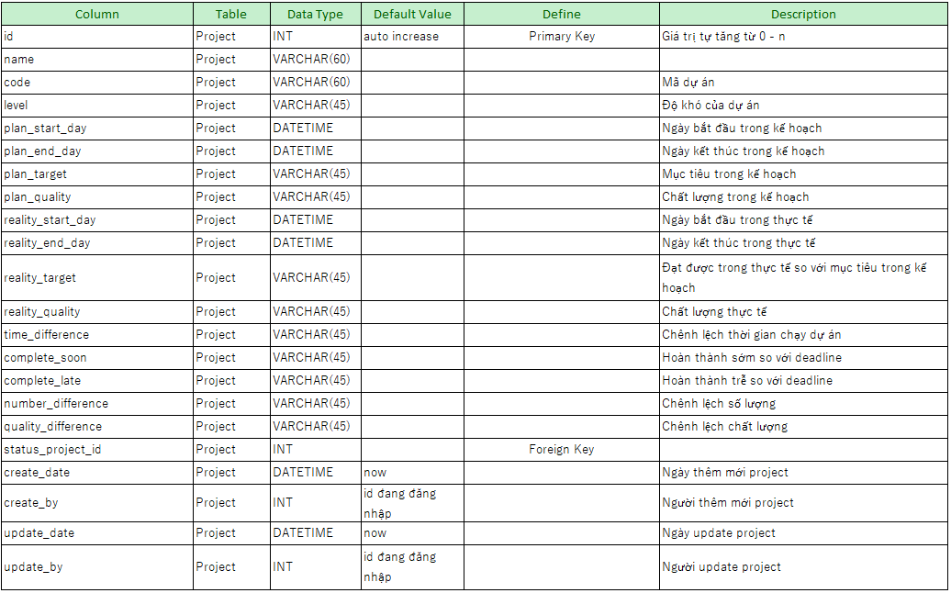
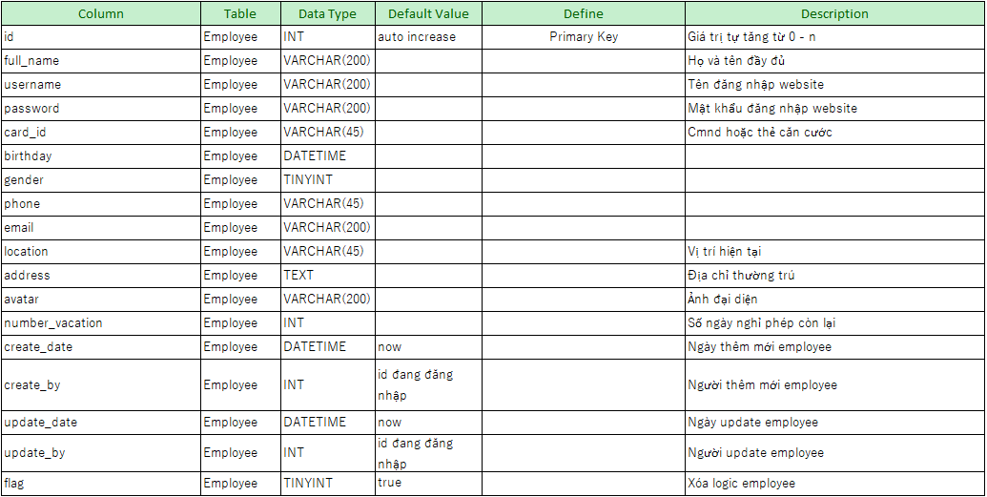
TÀI LIỆU ĐỊNH NGHĨA YÊU CẦU | Chương 1 | Tổng quan về hệ thống | Người Tạo | nvn_tan | Ngày Tạo | 2020-07-02
 | 1.1 | Mục đích | Người sửa đổi |  | Ngày Sửa Đổi
1.1 | Mục đích
 | Với mục đích quản lý nhân sự và các vấn đề liên quan một cách dễ dàng, tiện lợi và phù hợp với xu hướng 4.0, Brycen Việt Nam đang có ý tưởng xây dựng 1 trang web nội bộ quản lý toàn bộ các vấn đề về nhân sự. Do sau này nhân sự Brycen Việt Nam sẽ tăng mạnh, việc quản lý sẽ gặp nhiều khó khăn, nên việc xây dựng 1 trang web quản lý nhầm cải thiện tình hình công việc, tối ưu hóa các vấn đề cần quản lý Brycen Việt Nam dễ dàng hơn là rất cần thiết.
1.2 | Tiền đề
 | 1.2.1: Mục tiêu và công nghệ
 | Các công nghệ được sử dụng để tạo ra web site là java spring boot và angular 9. Các mục tiêu đang hướng tới là:
 | + Quản lý nhân sự cho từng dự án
 | + Quản lý Thiết bị
 | + Lịch sử tham gia dự án của các thành viên
 | + Quản lý thông tin nhân sự, level
 | + Quản lý thêm thời gian đi làm, OT, tiền lương
 | 1.2.2: Giả định hệ thống

 | 1.2.3: Đối tượng người dùng
 | Các đối tượng sử dụng website nội bộ bao gồm:
 | + Phó giám đốc điều hành
 | + Trưởng bộ phận
 | + Phó bộ phận
 | + Trưởng nhóm
 | + Phó nhóm
 | + Nhân viên

TÀI LIỆU ĐỊNH NGHĨA YÊU CẦU | Chương 2 | Mô hình kiến trúc | Người Tạo | nvn_tan | Ngày Tạo | 2020-07-02
 | 2.1 | Kiến trúc hệ thống | Người sửa đổi |  | Ngày Sửa Đổi
2.1 | Kiến trúc hệ thống
 | 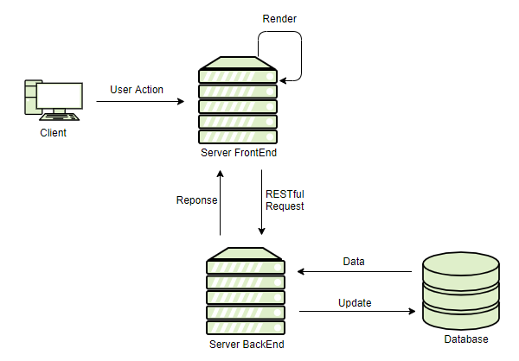
2.2 | Luồng dữ liệu phía server

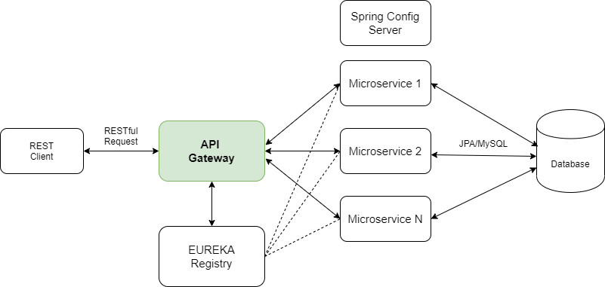

2.3 | Luồng dữ liệu phía client

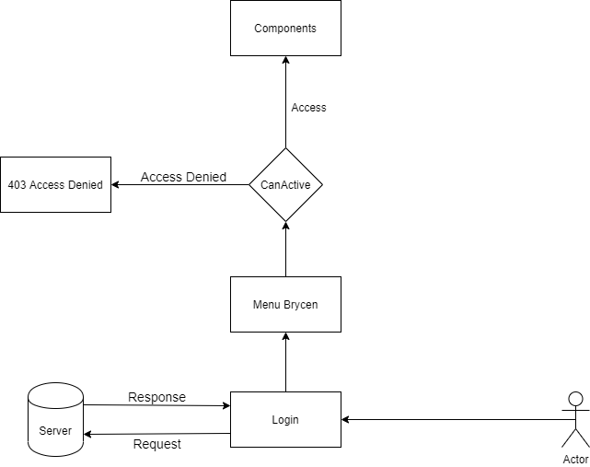

TÀI LIỆU ĐỊNH NGHĨA YÊU CẦU | Chương 3 | Phân tích thiết kế hệ thống | Người Tạo | nvn_tan | Ngày Tạo | 2020-07-03
 | 3.1 | Danh sách truy cập màn hình theo đối tượng người dùng | Người sửa đổi |  | Ngày Sửa Đổi
3.1 | Danh sách truy cập màn hình theo đối tượng người dùng
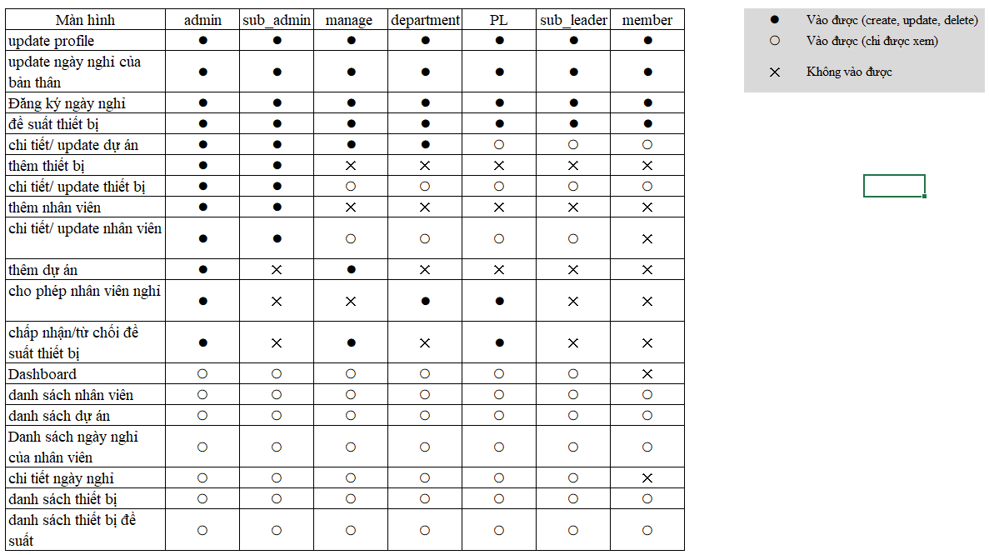

3.2 | Quản lý dữ liệu Master của hệ thống

3.3 | Quản lý nhân sự
 | 3.3.1: Yêu cầu
 | + Quản lý nhân viên chính thức
 | + Quản lý nhân viên thời vụ
 | + Quản lý lịch sử làm việc
 | + Quản lý trạng thái (đang làm, nghỉ ko phép, nghỉ phép, nghỉ dự án, đã nghỉ)
 | + Quản lý năng lực (kinh nghiệm, level)
 | + Thống kê nhân lực
 | 3.3.2: Layout màn hình
 | https://marvelapp.com/prototype/4ii5jj3
 | 3.3.3: ERD
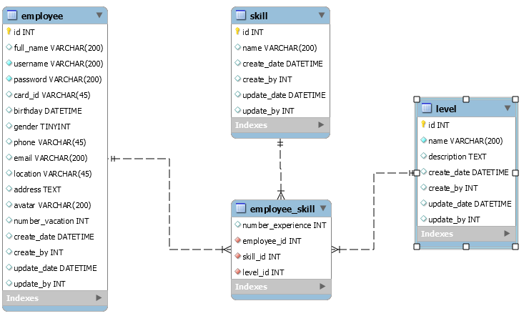

 | 3.3.4: Di chuyển màn hình

 | 3.3.4: Chi tiết từng hoạt động trên màn hình

3.4 | Quản lý dự án
 | 3.4.1 Yêu cầu
 | + Quản lý nhân viên
 | + Quản lý số lượng nhân sự thay đổi theo mốc thời gian
 | + Quản lý kết quả thực tế đạt được
 | + Quản lý kế hoạch
 | + Quản lý trạng thái của dự án
 | 3.4.2 Layout màn hình
 | https://marvelapp.com/prototype/4ii5jj3
 | 3.4.3 ERD
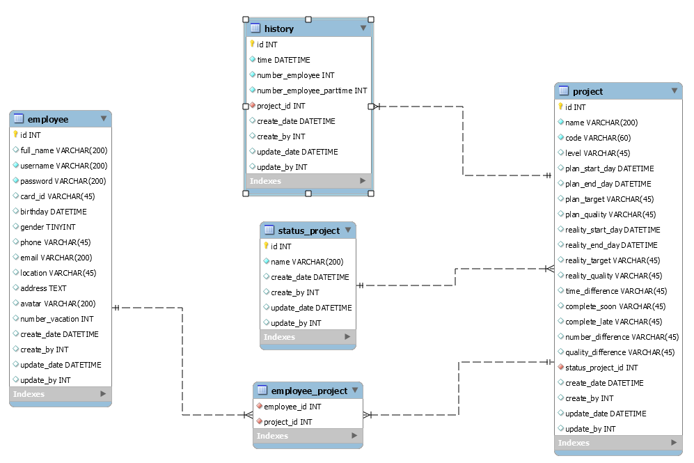

 | 3.4.4 Di chuyển màn hình

 | 3.4.5 Chi tiết từng hoạt động trên màn hình
3.5 | Quản lý ngày nghỉ
 | 3.5.1 Yêu cầu
 | + Quản lý ngày của nhân viên gồm: nghỉ phép, nghỉ không phép, nghỉ dự án, nghỉ lễ

 | 3.5.2 Layout màn hình

 | 3.5.3 ERD

 | 3.5.4 Di chuyển màn hình

 | 3.5.5 Chi tiết từng hoạt động trên màn hình

TÀI LIỆU ĐỊNH NGHĨA YÊU CẦU | Chương 4 | Cơ sở dữ liệu | Người Tạo | nvn_tan | Ngày Tạo | 2020-07-06
 | 4.1 | ERD | Người sửa đổi |  | Ngày Sửa Đổi
 | 4.1 ERD
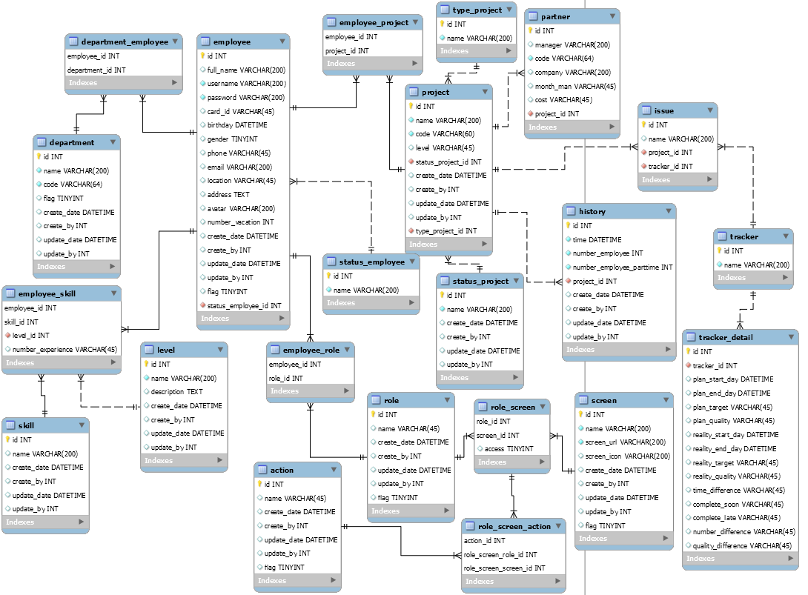

 | 4.2 Danh sách các table
 | + Employee
 | + Employee_Project
 | + Project
 | + History
 | + Status_Project
 | + Employee_Skill
 | + Skill
 | + Role
 | + Screen
 | + Action
 | + Department
 | + Employee_Status
 | + Department_Employee
 | + Level
 | + Employee_Role
 | + Role_Screen
 | + Role_Screen_Action
 | 4.3 Định nghĩa từng Table, từng Column, Data Type, Default value, Description (optional)

